Титульный лист
Национальная федерация бадминтона России
Министерство молодежной политики и спорта Саратовской области
Федерация бадминтона Саратовской области

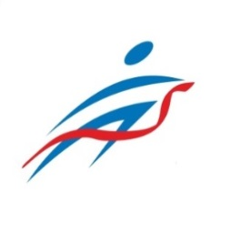

ОТЧЕТ
Главной судейской коллегии
о проведении
X Всероссийских юниорских и юношеских соревнований по бадминтону, посвященных Первому космонавту Ю.А. Гагарину
Всероссийская юниорская и юношеская серия Гран-при 2023 года, этап Первенств России по бадминтону
0240002611Я
0240012611Я
0240022611Я
0240032611Я

18 - 22 августа 2023 г.

г. Саратов, Саратовская область

